titul_list
Střední průmyslová škola elektrotechnická Havířov | Zpráva o měření | Třída: 4.C

 |  | Skupina: 2

Název úlohy: |  | Zpráva číslo: 3
MĚŘENÍ NA NF. ZESILOVAČI S OZ
 |  | Den:28.04.2021

Schéma zapojení: |  | Seznam měřících přístrojů:

 |  | OZ LM741

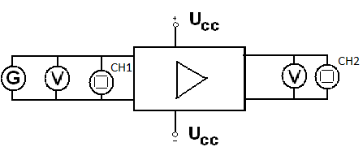

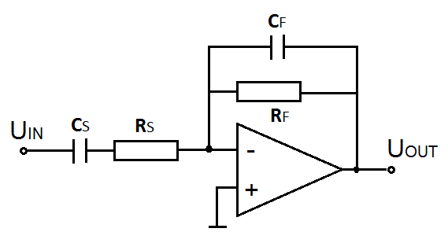

 |  | Jméno učitele:
 |  |  | Ing. Eva Kamínková
 |  | Jméno: Daniel Slowik

 |  | Známka:

zadani,rozbor,postup_m
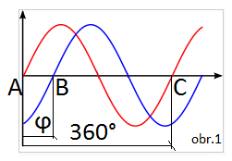
Zadání:
Pro nf zesilovač s těmito parametry RS = 200 kΩ, RF = 800 kΩ, CS = 40 nF, CF = 10 pF vypočtěte zesílení, zisk, dolní a horní mezní frekvenci.
Proměřte tyto charakteristiky nf zesilovače:
1. převodní |  | U2 = f(U1)
2. frekvenční ziskovou |  | au = f(f)
3. frekvenční fázovou |  | φ= f(f)

Teoretický rozbor:

Návrh:

RS = 200 kΩ, RF = 800 kΩ, CS = 40 nF, CF = 10 pF

Zesílení | Zisk | Dolní a horní mezní frekvence

Au = RF / RS | au = 20*log(Au) | fD = 1/2πRSCS |  | fD = 1/2π*200000*0,00000004
Au=800/200 | au=12dB |  |  | fD = 19,89 Hz
Au=4 |  | fH= 1/2πRFCF |  | fH= 1/2π*8000000*10*10-12
 |  |  |  | fH = 19,89 kHz

Vlastnosti OZ:
 | Ideální OZ |  | Skutečný OZ
Zesílení: | Nekonečné |  | Desítky tisíc (80dB) až jednotky milionů (120dB)

Vstupní odpor: | Nekonečný (OZ |  | Až 1012Ω
 | nezatěžuje předcházející obvody,
 | do jeho vstupů neteče proud)

Výstupní odpor: | Nulový (lze zanedbat vliv |  | Desítky ohmů
 | zátěže, zesílení je nezávislé
 | na velikosti výstupního proudu)

Vlastnosti obvodu s OZ zásadním způsobem ovlivňuje zapojení zpětné vazby.

Vlastnosti invertujícího zesilovače:
Vstupní napětí je přivedeno přes R a C na invertující vstup OZ. Ten toto napětí zesílí a na jeho výstupu se tedy objeví zesílené vstupní napětí, avšak s opačnou polaritou.

Nízkofrekvenční zesilovač:

Je to frekvenčně závislý obvod.
Zesiluje signály akustického pásma.
20 Hz – 20 kHz.
Na to, jak velké bude frekvenčního pásmo mají vliv rezistory RF RS a kondenzátory CF a CS. Čím větší hodnotu tyto součástky mají, tím bude fH nebo fD menší.

OZ LM741

 |  |  | Parametry (LM741C): |  | Vstupní napětí | Napájecí (supply) napětí:
 |  |  |  |  | + -15V | + -18V

 |  |  |  |  | Ztrátový výkon | Diferenční vstupní napětí:
 |  |  |  |  | 500mW | + -30V

 |  |  | Zapojení:
 |  |  |  | Piny 2 a 3 jsou pro neinvertující a invertující vstup.
 |  |  |  | Piny 4 a 7 slouží pro napájení OZ.
 |  |  |  | Piny 1, 5 a 8 nezapojujeme.

Postup měření:

Převodní charakteristika:

Na generátoru nastavíme referenční kmitočet 1 kHz. Budící signál z generátoru zvyšujeme od 0V až přes přebuzení zesilovače,
(pozorujeme na osciloskopu). Měříme hodnoty budícího i výstupního napětí.
Z naměřených hodnot vypočteme zesílení Au. Sestrojíme převodní charakteristiku .

Frekvenční zisková charakteristika:

Při referenčním kmitočtu 1 kHz zvyšujeme na generátoru velikost budícího signálu a na osciloskopu pozorujeme, zda dojde k přebuzení zesilovače.
V případě, že dojde, poznamenáme si maximální možnou hodnotu budícího signálu, při níž ještě není zesilovač přebuzen. Na generátoru nastavíme hodnotu napětí o něco nižší.
Nastavujeme hodnoty kmitočtu budícího signálu v akustickém pásmu a při udržování konstantní hodnoty vstupního napětí měříme hodnotu napětí na výstupu.
Vypočítáme zesílení a zisk zesilovače, pokles o 3dB,..
A vyneseme frekvenční ziskovou charakteristiku.

Frekvenční fázová charakteristika:

Na generátoru nastavíme hodnotu napětí o něco nižší než je hodnota, při níž dojde k přebuzení zesilovače. Nastavujeme hodnoty kmitočtu budícího signálu
v akustickém pásmu a při udržování konstantní hodnoty vstupního napětí měříme na osciloskopu vzdálenosti: AB – odpovídá fázovému posunu mezi uvst a uvýst a AC – odpovídá periodě T uvst.
Vypočteme φ = 360 * (AB/AC). Sestrojíme charakteristiku φ= f(f) a vyhodnotíme jestli a do jaké míry kvalitně zesilovače invertuje vstupní signál.

tabulky,grafy
Tabulky a grafy:

Převodní char. U2=f(U1)
Převodní charateristika:
f=1kHz |  | Au=U2/U1
U1 [V] | U2[V] | Au
0.05 | 0.23 | 4.6
0.08 | 0.32 | 4
0.1 | 0.5 | 5
0.15 | 0.6 | 4.00
0.3 | 1.2 | 4.00
0.5 | 2.2 | 4.40
0.8 | 3.3 | 4.12
1 | 4.2 | 4.20
1.3 | 5.5 | 4.23
1.6 | 6.6 | 4.12
1.8 | 7.9 | 4.39
2 | 8.8 | 4.40
2.3 | 9.6 | 4.17
2.5 | 10.5 | 4.20
2.8 | 10.7 | 3.82
3 | 11.1 | 3.70
3.2 | 11.2 | 3.50
3.6 | 11.6 | 3.22
4 | 11.9 | 2.98
4.2 | 12 | 2.86
4.5 | 12 | 2.67

F. zisková char.
Frekvenční zisková a fázová charakteristika:

U1=konst. |  |  |  |  |  |  |  | φ = 360 * (AB/AC)

f[Hz] | U1[V] | U2[V] | Au | au[dB] | - 3 dB | AB[d] | AC[d] | j (°)
10 | 1.97 | 3.8 | 1.93 | 5.71 | 9.39 | 1.10 | 5.10 | 77.65
20 | 1.97 | 6.1 | 3.10 | 9.82 | 9.39 | 2.10 | 5.10 | 148.24
200 | 1.97 | 8.20 | 4.16 | 12.39 | 9.39 | 2.50 | 5.10 | 176.47
500 | 1.97 | 8.20 | 4.16 | 12.39 | 9.39 | 3.00 | 6.00 | 180.00
800 | 1.97 | 8.20 | 4.16 | 12.39 | 9.39 | 3.10 | 6.20 | 180.00
1000 | 1.97 | 8.20 | 4.16 | 12.39 | 9.39 | 2.10 | 4.20 | 180.00
2000 | 1.97 | 8.20 | 4.16 | 12.39 | 9.39 | 2.10 | 4.10 | 184.39
8000 | 1.97 | 5.40 | 2.74 | 8.76 | 9.39 | 3.70 | 6.10 | 218.36
10000 | 1.97 | 4.40 | 2.23 | 6.98 | 9.39 | 3.00 | 4.80 | 225.00
12000 | 1.97 | 3.50 | 1.78 | 4.99 | 9.39 | 2.60 | 4.00 | 234.00
15000 | 1.97 | 2.9 | 1.47 | 3.36 | 9.39 | 2.20 | 3.2 | 247.50
18000 | 1.97 | 2.45 | 1.24 | 1.89 | 9.39 | 1.70 | 2.8 | 218.57
20000 | 1.97 | 2.1 | 1.07 | 0.56 | 9.39 | 1.70 | 2.40 | 255.00
22000 | 1.97 | 2 | 1.02 | 0.13 | 9.39 | 1.60 | 2.20 | 261.82

Změna na trojúhelníkový průběh u signálu na osciloskopu nastala v 12kHz.

Frekvenční fázová char.

 |  |  |  |  |  |  |  |  | \\

